상품제안서
국산 아메바 아이스 쿨스카프 칼라인쇄 | 상품코드: F27023

 |  |  |  |  |  |  | 02-412-0044 | www.easy1.co.kr
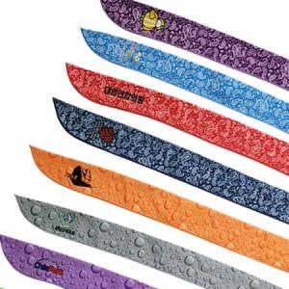

【상세/제작정보】 | <p><span style="font-size: 12pt;"><b>** 배송비- 한박스 600개 / 5000원별도</b></span></p>

【인쇄/포장옵션】 | 스티커, 풀칼라 / 포장불가능

【공급단가】 | 수량 | 200~ | 500~ | 1,000~ | 3,000~ | 5,000~
*VAT별도 | 단가 | 1,720원 | 1,640원 | 1,600원 | 1,570원 | 1,540원

【상품 URL】 | https://dev.easy1.co.kr:443/src/goods_detail.php?gdno=27023

